Assets
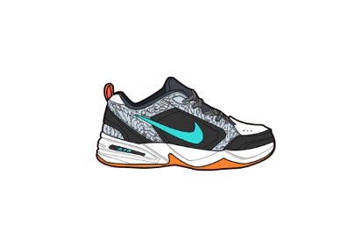
Paleta de Cores

#10C2A9 | Nike color | # E8E6E9 | negative zone
#6CFFA1 | Graficos


Logos |  |  |  | ícones

Calculos
Cidade | Recife

Soma de Preço de Venda (R$)
1959 |  | 1959

Dashboards
 | Nike Sales

R$ 1959
TOTAL NIKE MODEL SALES BY REGION

> Bem vinda, Eduarda

GRAFH OF TOTAL NIKE MODEL SALES BY REGION

 | Total
Total | 1959

